募集要項等
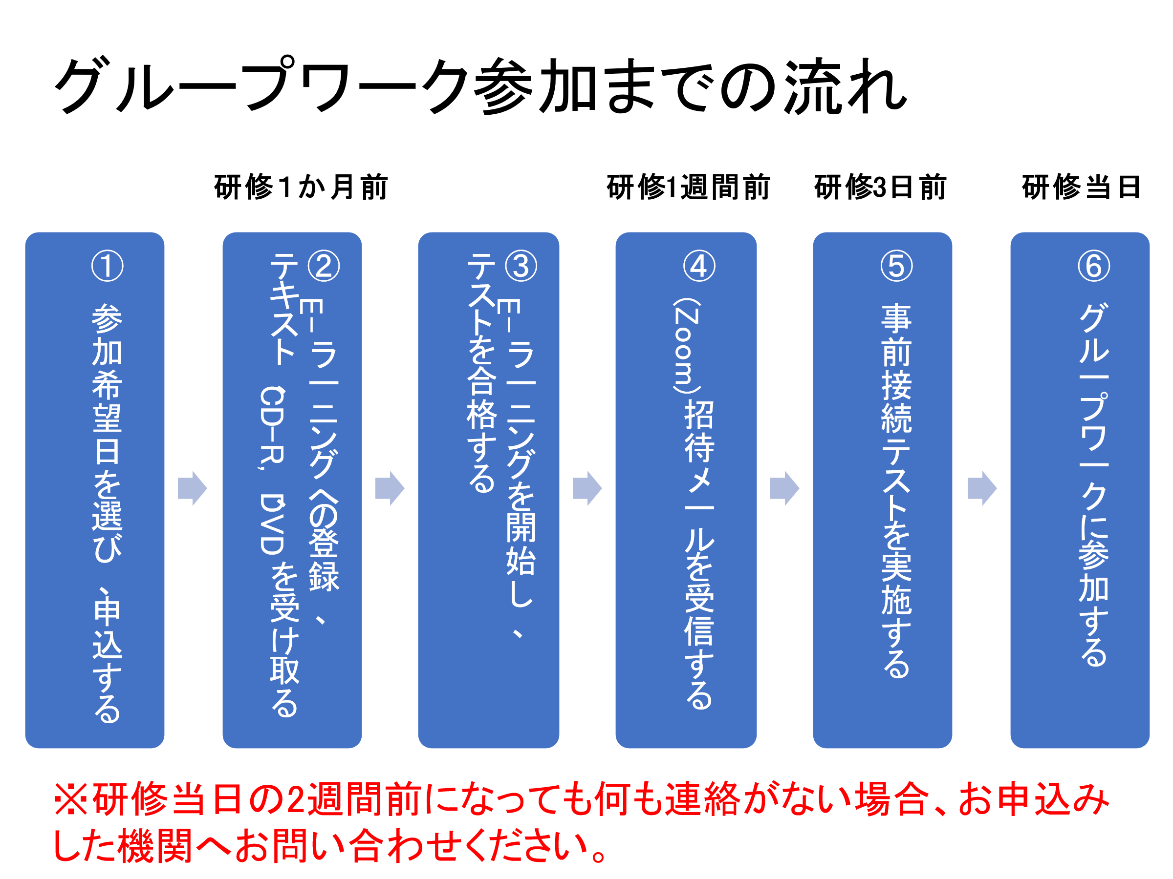
（別添１）

国立研究開発法人国立長寿医療研究センター認知症サポート医養成研修実施要綱

第１章 総 則

（目的）
第１条 認知症サポート医養成研修事業は、認知症の人の診療に習熟し、かかりつけ医への助言そ
 | の他の支援を行い、専門医療機関や地域包括支援センター等との連携の推進役となる認知症
 | サポート医を養成することにより、各地域において、認知症の発症初期から状況に応じて、医療
 | と介護が一体となった認知症の方への支援体制の構築を図ることを目的とする。

第２章 認知症サポート医養成研修事業

（認知症サポート医養成研修事業）
第２条 本事業は、「認知症地域医療支援事業の実施について」（平成２７年４月１５日付老発０４１５
 | 第６号厚生労働省老健局長通知）の別添「認知症地域医療支援事業実施要綱」（以下「支援事
 | 業実施要綱」という。）の第１の１に基づき実施するものとする。

（研修対象者）
第３条 研修対象者は、実施主体の長が、都道府県・指定都市医師会と相談の上、下記のいずれか
 | の条件を満たし適当と認めた医師とする。
 | ア 地域において認知症の診療（早期発見等）に携わっている医師
 | イ 支援事業実施要綱の第１の１（２）に掲げる認知症サポート医の役割を適切に担える医師

２ 本研修終了後は、認知症サポート医の役割を担うことについて、実施主体の長が各医師に対して
 | 十分な説明を行い、了承を得るものとする。

（研修内容）
第４条 研修内容は、認知症サポート医として必要な、下記の事項等の修得に資する内容とする。
 | ア かかりつけ医に対する認知症対応力向上研修の企画立案に必要な知識及び効果的な教
 |  | 育技術
 | イ 地域における認知症の人を支えるために必要な介護分野の知識、地域医師会・地域包括
 |  | 支援センター等の関係機関との連携づくり並びに連携を推進するために必要な知識・技術

（研修方法期間）
第５条 研修方法期間は、国立研究開発法人国立長寿医療研究センター指定の講師による講義・演
 | 習・テストを基本として行い、研修１回につき、ウエブでの研修を指定期間内に受講完了した者が
 | その後グループワークを受講することとする。

（研修受講者数）
第６条 研修受講者数は、別に決定する定員とする。

（研修受講手続）
第７条 研修受講手続は、別に定める研修募集要項において定める。

（研修受講者の遵守事項）
第８条 研修受講者は、国立研究開発法人国立長寿医療研究センターの指示事項を遵守しなければ
 | ならない。

（研修の取消し）
第９条 国立研究開発法人国立長寿医療研究センター理事長（以下、「理事長」という。）は、研修受
 | 講者が前条の規定に違反する等研修受講者としてふさわしくない行為を行った場合は、厚生労
 | 働省と協議し研修の受講を取り消すことができるものとする。
２ 理事長は、前項の規定により研修の受講を取り消した場合、当該受講者を推薦した都道府県又
 | は指定都市（以下「都道府県等」という。）の長にその旨通知するものとする。

（修了証書の交付）
第１０条 理事長は、全課程研修修了者に対し、別紙様式による修了証書を交付する。

（修了者の登録）
第１１条 理事長は、研修修了者について、修了証書番号、修了年月日、氏名、生年月日等必要事
 | 項を記入した名簿を作成し、管理するものとする。

（研修費用）
第１２条 研修費用については、研修受講者又は都道府県等が負担するものとし、別に定める研修
 | 募集要項において定める。

附 則
（施行期日）
本要綱は、平成１７年１０月３１日から施行する。
改 正 平成１８年 ６月 １日施行
改 正 平成１８年 ８月 １日施行
改 正 平成１９年 ５月 ８日施行
改 正 平成２０年 ５月１９日施行
改 正 平成２１年 ６月 ４日施行
改 正 平成２２年 ６月２５日施行
改 正 平成２３年 ６月１４日施行
改 正 平成２５年 ７月 ８日施行
改 正 平成２６年 ７月１８日施行
改 正 平成２７年 ５月１９日施行
改 正 令和 ２年１２月２１日施行
改 正 令和 ５年 ４月 １日施行

（別添２）

令和５年度国立研究開発法人国立長寿医療研究センター認知症サポート医養成研修募集要項

１ 目 的
 | 認知症の人の診療に習熟し、かかりつけ医への助言その他の支援を行い、専門医療機関や地
 | 域包括支援センター等との連携の推進役となる認知症サポート医（推進医師）を養成することによ
 | り、各地域において、認知症の発症初期から状況に応じて、医療と介護が一体となった認知症の
 | 方への支援体制の構築を図ることを目的とする。

２ 研修対象者
 | 「認知症地域医療支援事業の実施について」（平成２７年４月１５日付老発０４１５第６号厚生労働
 | 省老健局長通知）の別添「認知症地域医療支援事業実施要綱」第１（４）のとおり。

３ 研修日時
 | 別紙のとおり

４ 研修内容
 | 別紙のとおり

５ 研修受講費用（全課程を修了した場合）
５０，０００円（消費税込み）
なお、支払い方法については、研修の全課程の受講修了後、国立研究開発法人国立長寿医療
研究センターが発行する請求書により、請求書に定める期限までに支払うこと。

６ 修了証書の交付
 | 修了証書は、全課程の修了者に対して交付する。
 | 何らかの理由で全課程を修了できなかった受講者は不足分を受講した後に修了証書を交付する。

７ 受講手続
 | （１）必要書類
 |  | 受講申込書（別紙様式）
 | （２）手 続
 |  | 都道府県又は指定都市（以下「都道府県市」という。）は、都道府県市医師会と相談の上、
 |  | 研修対象者の選考を行った後、国立研究開発法人国立長寿医療研究センターに申込期限ま
 |  | でに（１）の受講申込書を提出すること。
 |  | なお、郵送では期限に間に合わない場合は、ＦＡＸ又はメールにより送信し、後日郵送するこ
 |  | と。
 |  | 個人が国立研究開発法人国立長寿医療研究センターへ直接申し込むのでなく、所属する都
 |  | 道府県市へ申込みを行うこと。
 | （３）申込期限（参加を希望するグループワーク日程により以下のとおり）
 |  | 第１回グループワーク： |  |  | 2023-06-07 |  |  | 必着
 |  | 第２回グループワーク： |  |  | 2023-07-28 |  |  | 必着
 |  | 第３回グループワーク： |  |  | 2023-09-01 |  |  | 必着
 |  | 第４回グループワーク： |  |  | 2023-09-29 |  |  | 必着
 | （４）受講者の決定
 |  | 国立研究開発法人国立長寿医療研究センターは、都道府県市から推薦された研修対象者
 |  | の受講が決定した場合は、速やかに都道府県市に通知するものとする。
 |  | この場合において、都道府県市は、受講の可否を申込者に伝達すること。

８ 問い合わせ先
〒４７４－８５１１
愛知県大府市森岡町七丁目４３０番地
国立研究開発法人国立長寿医療研究センター
長寿医療研修センター 担当：大久保
TEL：０５６２－４６－２３１１（内）２７０１
FAX：０５６２－４５－５８１３
mail：ookubo-m@ncgg.go.jp

９ その他
応募者が定員を超えた場合には、都道府県市と受講者の調整を行うものとする。
ただし、第１回グループワークに限り、応募者が定員を超えた場合、抽選によ
り受講者を決定するものとする。

（別紙）

令和５年度 認知症サポート医養成研修 内容及び日程について

１ 開催形式
 | eラーニングシステムとZoomを利用したオンライン形式で開催するものとする。
 | ※第１回目については、eラーニングシステムを利用したオンライン形式と集合研修の複合型
 | で開催するものとする。

２ 研修内容
 | 講義編：「認知症サポート医の役割」、「診断・治療の知識」、「制度・連携の知識」、「学習理解
 | 度テスト」（eラーニングサイトにて各自で受講、テスト合格にて修了・グループワークへの参加が
 | 可能となる）
 | グループワーク：テーマに沿った意見交換（集合研修及びZoomによりライブで実施）

３ 受講スケジュール
 | 講義編（eラーニングシステム）：受講決定通知後、グループワーク開催日の３日前までに受講
 | を修了すること。
 | グループワーク：下記日時のとおり（受講申込書に希望する日時・時間帯を記入）

 | 第１回 |  | 2023-07-22 |  |  | １３時～１６時
 |  |  | 品川フロントビル会議室
 |  |  | 東京都港区港南2-3-13品川フロントビル Ｂ１階
 | 第２回 |  | 2023-09-16
 |  |  | ①９時３０分～１１時３０分 ②１３時～１５時 ③１６時～１８時
 | 第３回 |  | 2023-10-21
 |  |  | ①９時３０分～１１時３０分 ②１３時～１５時 ③１６時～１８時
 | 第４回 |  | 2023-11-18
 |  |  | ①９時３０分～１１時３０分 ②１３時～１５時 ③１６時～１８時

 | ※グループワークの定員は、１日当たり１８０名とする。（第２回以降は原則、各時間帯
 |  | ６０名×３回）

令和５年度 認知症サポート医養成研修受講に当たってのお知らせ

１ 開催形式
 | eラーニングシステムとZoomを利用したオンライン形式となります。
 | eラーニングサイトで講義を視聴し、学習理解度テストを受けていただきます。テストに合格した
 | 受講者を対象にZoomを利用したライブでのグループワークを実施いたします。
 | ※第１回目については、ｅラーニングシステムを利用したオンライン形式と集合研修の複合型で
 | 実施いたします。

２ 開催日程
 | eラーニングシステム：受講決定通知を受け取られましたら、自分の参加されるグループワーク
 | 開催日の３日前までに受講修了してください。
 | グループワーク：下記日時のとおりです。
 |  | 第１回 |  | 2023-07-22 |  |  | １３時～１６時
 |  |  |  | 品川フロントビル会議室
 |  |  |  | 東京都港区港南2-3-13品川フロントビル Ｂ１階
 |  | 第２回 |  | 2023-09-16
 |  |  |  | ①９時３０分～１１時３０分 ②１３時～１５時 ③１６時～１８時
 |  | 第３回 |  | 2023-10-21
 |  |  |  | ①９時３０分～１１時３０分 ②１３時～１５時 ③１６時～１８時
 |  | 第４回 |  | 2023-11-18
 |  |  |  | ①９時３０分～１１時３０分 ②１３時～１５時 ③１６時～１８時

 | ※グループワーク（第２回目以降）については１日３回枠を設けておりますので、受講申込書にて
 | 希望する時間帯を１つ選択し申し込んでください。

３ 受講方法
 | 受講者の決定後、eラーニングシステム受講について記載された案内を、各都道府県市を通し
 | て受講者に送付いたします。案内が届きましたら、指示に従い、講義編の受講を開始してくださ
 | い。
 | Zoomを利用したオンラインでのグループワークについての案内は、グループワーク実施日の
 | 概ね１週間前までに受講者の方のメールアドレスに送付いたします。グループワークの案内が
 | 届きました受講者は、指示に従い、グループワークを受講してください。
 | eラーニングシステムの使用方法等、不明な点がありましたら下記事務局まで連絡願います。

 | ※なお、グループワーク開催日の３日前までに講義編（eラーニング）を受講修了されなかった
 | 場合は、グループワークの受講はできませんのでご留意ください。

４ 必要な機器・環境
 | eラーニングシステムおよびオンライン（Zoom）研修でご利用できる機器のバージョンと、必要な
 | 機器・環境等は以下のとおりです。

◆ eラーニングシステム
以下のいずれかのブラウザがインストールされている環境
 | ・Chrome（最新版）
 | ・Microsoft Edge Chromium（最新版）
 | ・Safari（最新版）
 | ※ スマートフォン、タブレット端末でも視聴できますが、推奨環境外ですので注意願います。

◆オンライン（Zoom）研修
下記の機器・環境等については、事前に使用可能な状態であることをお試しください。
 | ・パソコン・・・安定した通信環境でインターネットに接続できるパソコン
 | ※事前にZoomアプリ（無料）をインストールしてください。
 | ・音声出力・・・講師の声を聴くために使用
 | （イヤホン/パソコン内蔵や付属スピーカー/ヘッドセット/マイクスピーカーなど）
 | ・音声入力・・・受講者同士の演習での話し合いなどで使用
 | （パソコン内蔵や付属スピーカー/ヘッドセット/マイクスピーカーなど）
 | ・カメラ・・・受講者同士の演習での話し合いなどで使用
 | （パソコン内蔵や付属のカメラ/USB接続のＷebカメラなど）
 | ・インターネット回線・・・通信の安定性のため有線接続を推奨します。Wi-Fiでも安定していれ
 | ば可能。

５ 資料について
テキスト等研修に係る資料は、受講決定後、申込書に記載された住所に発送いたします。

６ 受講料
 | 受講料は、５０，０００円（消費税込み）です。
 | 受講料については、グループワークまで修了された方に、後日当センター事務局より請求書を
 | 発行郵送いたしますので、銀行振込にてお支払いをお願いいたします。請求書については受講
 | 申込書に記載いただいた請求書送付先にお送りいたします。
 | 受講料の負担者がわからない場合は、都道府県市の担当者にお問い合わせ願います。

７ 修了証書
 | グループワークまで修了された方に後日郵送によりお送りいたします。
 | なお、１課程でも未履修の場合修了証書を交付することができませんので、承知おきください。

８ 研修に関する留意事項等
 | ・申し込み後、 受講確定後にお知らせするeラーニングシステム及びZoomのURL等は厳重に管
 | 理してください。他人に知らせたり、外部に公開したりすることは止めてください。
 | ・受講者は、研修の映像・音声を録画・録音等するなどして複製、外部への公開や二次利用する
 | などの行為は禁止します。
 | ・グループワークではパソコンは１人１台準備してください。複数人で１台のパソコンを共有しての
 | 受講は出来ません。
 | ・グループワークでのZoom の使用や操作については、各自で対応をお願いいたします。可能な
 | 範囲で情報提供に努めますが、 当日のグループワークの直前や開催中は、対応できない場合
 | があります。
 | ・グループワークにおいて受講者氏名、ビデオ画像は講師及び事務局、他の受講者に共有され
 | ますのでご了承ください。
 | ・グループワークのセッションの一部を録画させていただきます。参加確認の意味もありますので
 | グループワーク中はビデオオンにてお願いします。録画内容は個人が特定できる形で公開され
 | たり、他者に提供されたりすることはありません。

９ 事務局連絡先
 | 国立研究開発法人国立長寿医療研究センター
 | 長寿医療研修センター 大久保
 | TEL：０５６２－４６－２３１１（内線２７０１）

